Cuadro 1
ENCUESTA NACIONAL DE ARROZ MECANIZADO, ENAM II SEMESTRE 2018

Área sembrada, cosechada, producción y rendimiento de arroz mecanizado Total nacional y principales departamentos arroceros, Cve y variación. II Semestre (2017 - 2018)

Cuadro 1. Área sembrada, cosechada, producción y rendimiento de arroz mecanizado según departamentos (variación y Cve)
Departamento | Área sembrada |  |  |  | Área cosechada2 |  |  |  | Producción 3 |  |  |  | Rendimiento
 | 2017 - II | 2018 - II | Cve | Variación (%) | 2017 - II | 2018 - II | Cve | Variación (%) | 2017 - II | 2018 - II | Cve | Variación (%) | 2017 - II | 2018 - II | Cve | Variación (%)
 | Área (ha) | Área (ha) |  |  | Área (ha) | Área (ha) |  |  | Tonelada (t) | Tonelada (t) |  |  | t/ha | t/ha
Total Nacional | 181,315 | 167,146 | 1.2 | -7.8 | 406,092 | 333,377 | 0.7 | -17.9 | 2,059,035 | 1,904,819 | 0.3 | -7.5

Meta | 14,705 | 14,334 | - | -2.5 | 68,052 | 51,873 | - | -23.8 | 319,637 | 277,336 | 1.2 | -13.2 | 4.7 | 5.3 | 1.2 | 13.8
Casanare | 16,326 | 17,120 | - | 4.9 | 161,822 | 129,549 | - | -19.9 | 755,562 | 706,979 | 0.6 | -6.4 | 4.7 | 5.5 | 0.6 | 16.9
Tolima | 54,421 | 51,189 | 1.4 | -5.9 | 53,090 | 55,206 | 1.7 | 4.0 | 381,769 | 411,463 | 0.7 | 7.8 | 7.2 | 7.5 | 0.7 | 3.6
Huila | 16,403 | 18,067 | 4.6 | 10.1 | 17,169 | 16,219 | 3.2 | -5.5 | 127,332 | 119,624 | 0.3 | -6.1 | 7.4 | 7.4 | 0.3 | -0.5
Resto Departamentos 1 | 79,461 | 66,436 | 2.6 | -16.4 | 105,959 | 80,531 | 2.6 | -24.0 | 474,736 | 389,417 | 0.3 | -18.0 | 4.5 | 4.8 | 0.3 | 7.9

Fuente: DANE - FEDEARROZ
1 Resto Departamentos: Antioquia, Arauca, Atlántico, Bolívar, Caquetá, Cauca, Cesar, Chocó, Córdoba, Cundinamarca, La Guajira, Guaviare, Magdalena, Nariño, Norte de Santander, Santander, Sucre, Vichada y Valle del Cauca.
2 El área cosechada corresponde al área sembrada del semestre anterior y las pérdidas de cosecha.
3 Producción total de arroz paddy verde. La producción es el resultado de multiplicar el área cosechada por el rendimiento (t/ha) estimado en el mismo periodo.
Nota: Para el segundo semestre de 2018, se perdieron 401 hectáreas, por tanto el área cosechada del segundo semestre 2018 se redujo de 333.778 ha a 333.377 ha; las diferencias en estos datos se deben al redondeo de los decimales.
(-) Cve es igual a cero o nulo
Actualizado el 08 de febrero de 2019

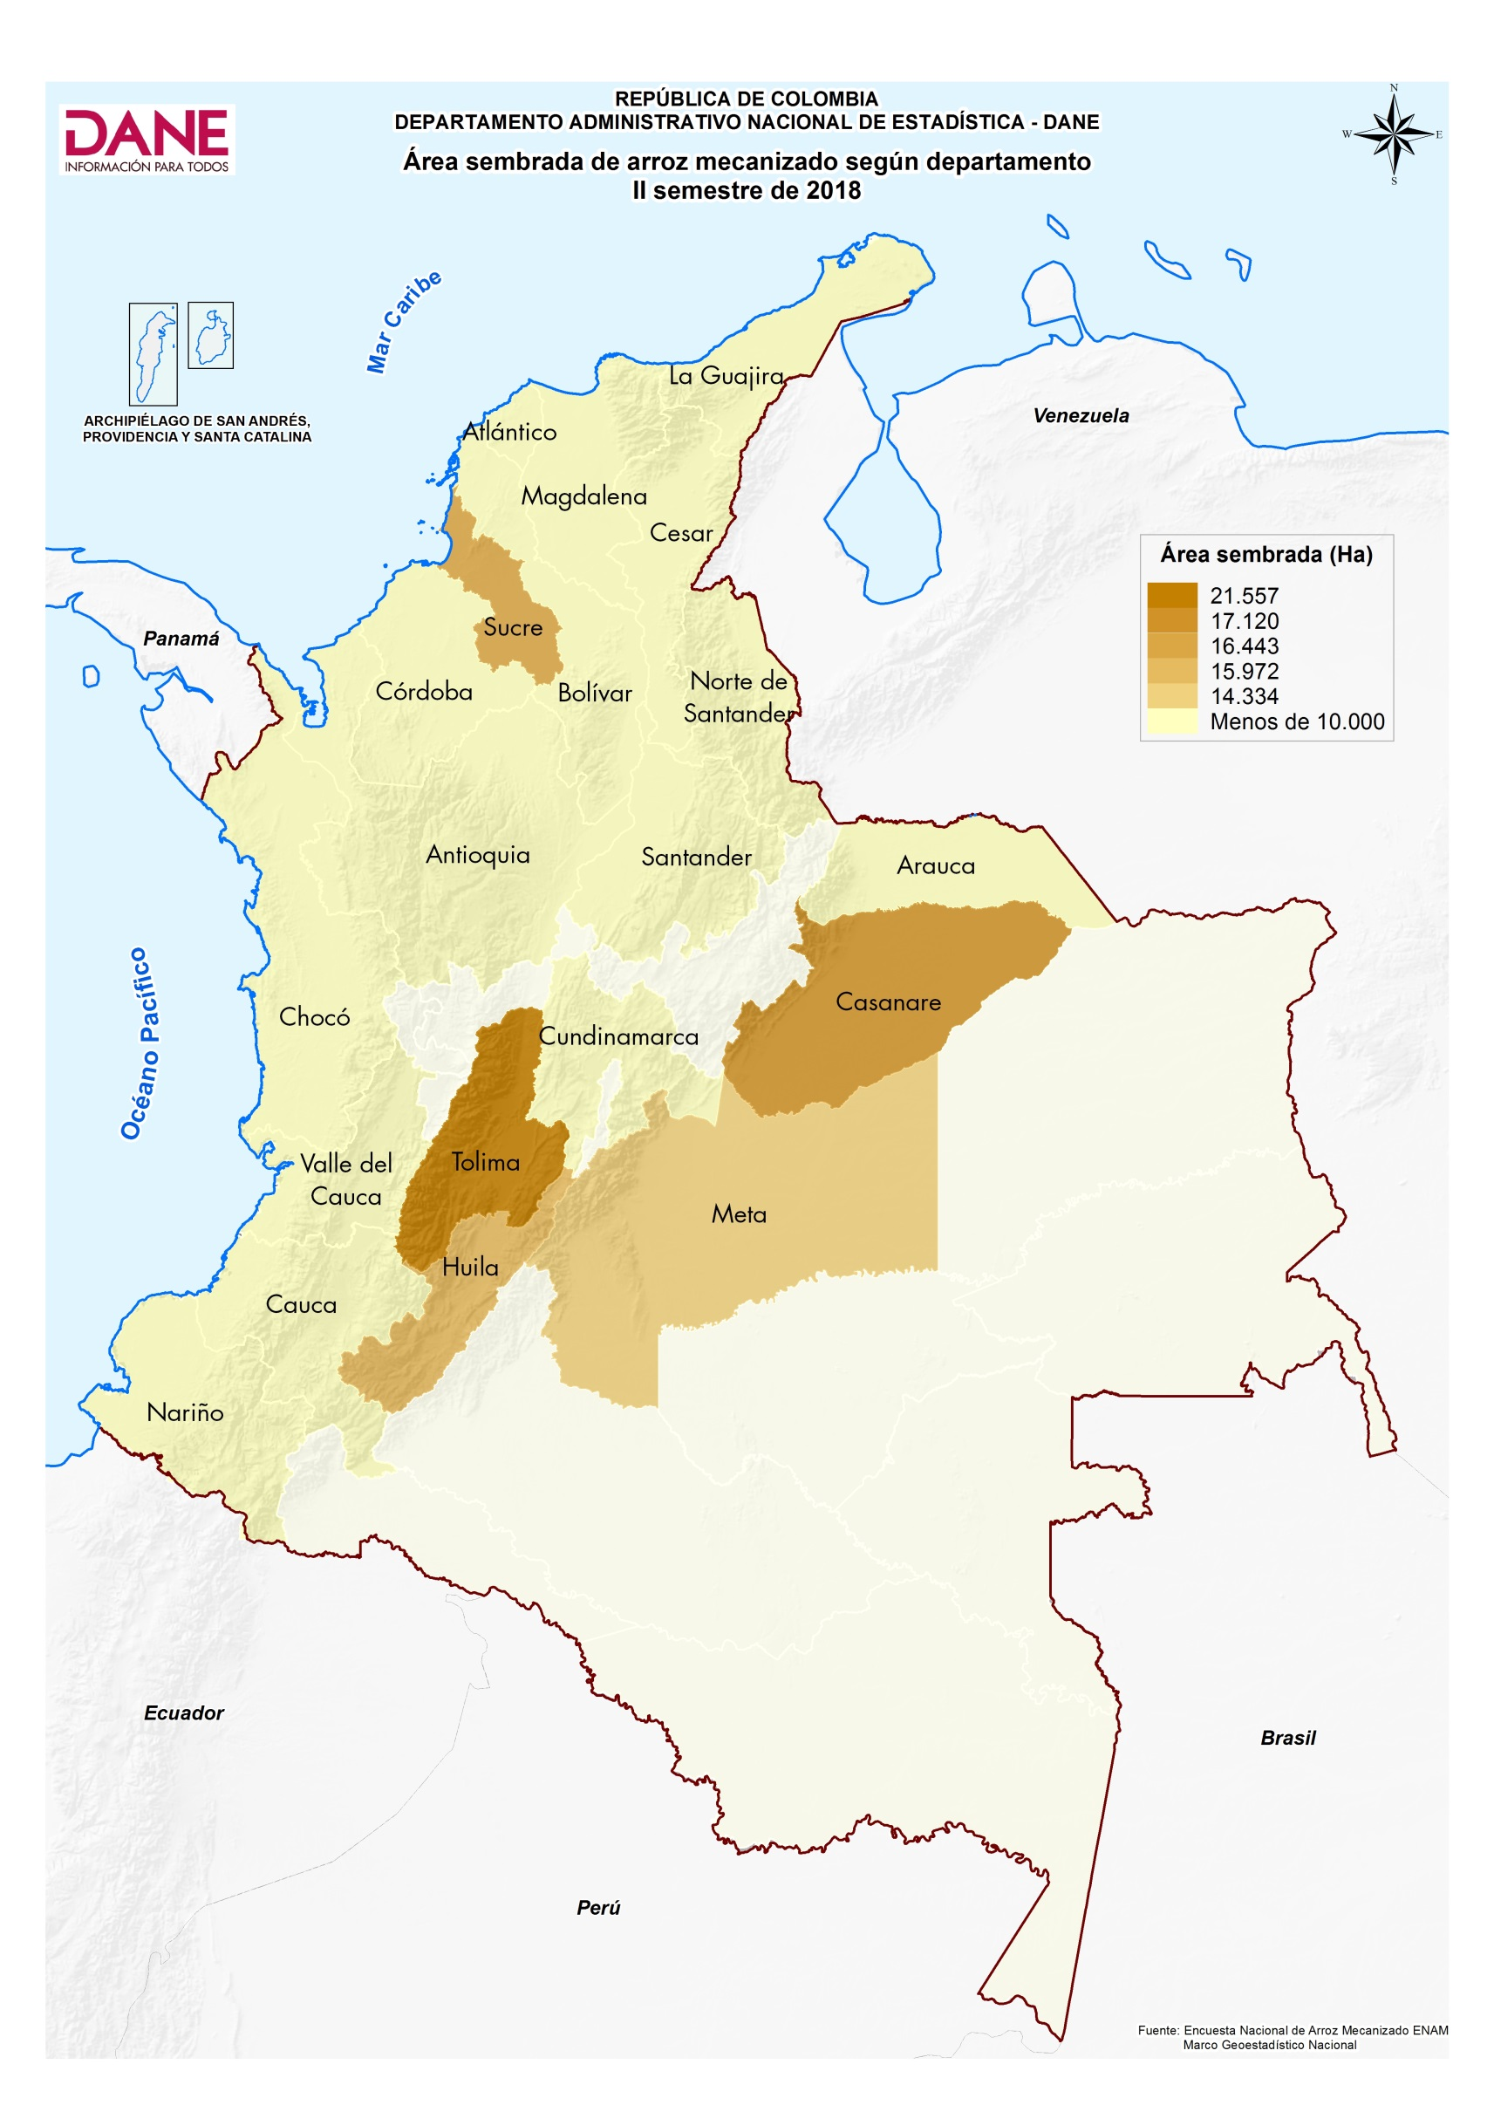

Cuadro 2
ENCUESTA NACIONAL DE ARROZ MECANIZADO, ENAM II SEMESTRE 2018

Área sembrada y producción de arroz mecanizado, según departamentos (participación, variación y contribución) Principales departamentos productores II Semestre (2017 - 2018)

Cuadro 2. Área sembrada y producción de arroz mecanizado según departamentos (participación, variación y contribución) y Cve
Departamento | Área sembrada |  |  |  |  |  |  | Producción3
 | 2017 - II | Participación 2017 II (%) 2 | 2018 - II |  | Participación 2018 II (%) | Variación (%) | Contribución (p.p) | 2017 - II | Participación 2017 II (%) 2 | 2018 - II |  | Participación 2018 II (%) | Variación (%) | Contribución (p.p)
 | Área (ha) |  | Área (ha) | Cve |  |  | p.p | Tonelada (t) |  | Tonelada (t) | Cve |  |  | p.p
Total Nacional 2 | 181,315 | 100 | 167,146 | 1.2 | 100 | -7.8 |  | 2,059,035 | 100 | 1,904,819 | 0.3 | 100 | -7.5

Meta | 14,705 | 8.1 | 14,334 | - | 8.6 | -2.5 | -0.2 | 319,637 | 15.5 | 277,336 | 1.2 | 14.6 | -13.2 | -2.1
Casanare | 16,326 | 9.0 | 17,120 | - | 10.2 | 4.9 | 0.4 | 755,562 | 36.7 | 706,979 | 0.6 | 37.1 | -6.4 | -2.4
Tolima | 54,421 | 30.0 | 51,189 | 1 | 30.6 | -5.9 | -1.8 | 381,769 | 18.5 | 411,463 | 0.7 | 21.6 | 7.8 | 1.4
Huila | 16,403 | 9.0 | 18,067 | 5 | 10.8 | 10.1 | 0.9 | 127,332 | 6.2 | 119,624 | 0.3 | 6.3 | -6.1 | -0.4
Resto Departamentos 1 | 79,461 | 43.8 | 66,436 | 3 | 39.7 | -16.4 | -7.2 | 474,736 | 23.1 | 389,417 | 0.3 | 20.4 | -18.0 | -4.1

Fuente: DANE - FEDEARROZ
1 Resto Departamentos: Antioquia, Arauca, Atlántico, Bolívar, Caquetá, Cauca, Cesar, Chocó, Córdoba, Cundinamarca, La Guajira, Guaviare, Magdalena, Nariño, Norte de Santander, Santander, Sucre, Vichada y Valle del Cauca.
2 Por aproximación decimal se puede presentar diferencias en las sumas
3 Producción total de arroz paddy verde
Nota: La producción es el resultado de multiplicar el área cosechada por el rendimiento (t/ha) estimado en el mismo periodo.
(-) Cve es igual a cero o nulo
Actualizado el 08 de febrero de 2019
p.p. Puntos Porcentuales

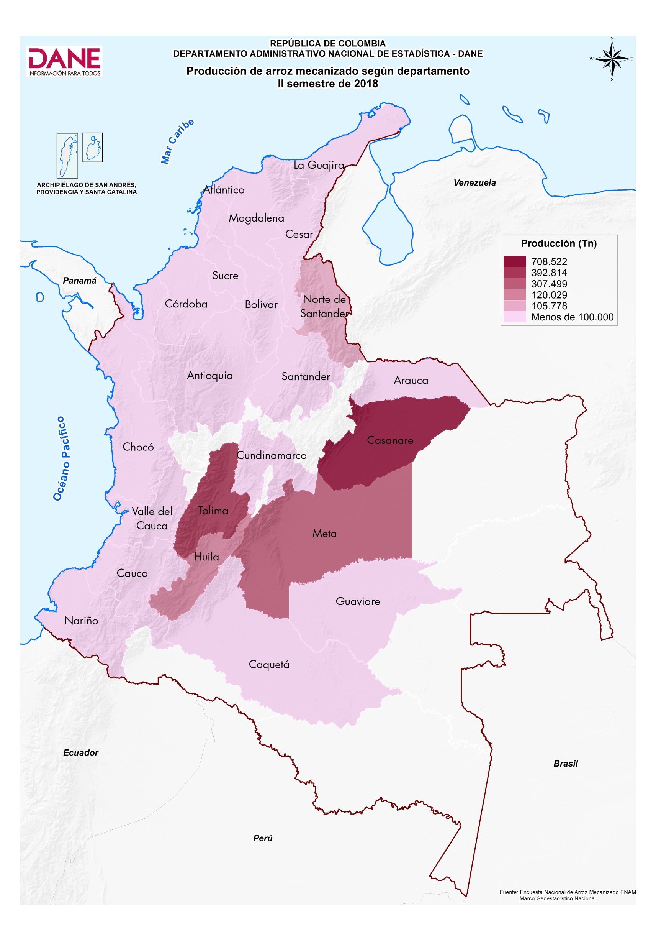

Cuadro 7
ENCUESTA NACIONAL DE ARROZ MECANIZADO, ENAM II SEMESTRE 2018

Área sembrada con arroz mecanizado según zonas arroceras (participación, variación y contribución) II Semestre (2017 - 2018)

Cuadro 7. Área sembrada con arroz mecanizado según zonas arroceras (participación, variación y contribución)
Zona arrocera | Área sembrada
 | 2017 - II | Participación (%)1 | 2018 - II |  | Participación 2018 II (%)1 | Variación (%) | Contribución (p.p)
 | Área (ha) |  | Área (ha) | Cve
Total Nacional | 181,315 | 100 | 167,146 | 1.2 | 100 | -7.8

Centro | 74,632 | 41.2 | 72,312 | 1.5 | 43.3 | -3.1 | -1.3
Santanderes | 20,737 | 11.4 | 18,649 | 1.9 | 11.2 | -10.1 | -1.2
Bajo Cauca | 38,415 | 21.2 | 32,419 | 5.0 | 19.4 | -15.6 | -3.3
Costa Norte | 14,202 | 7.8 | 9,743 | 6.0 | 5.8 | -31.4 | -2.5
Llanos | 33,329 | 18.4 | 34,024 | 0.0 | 20.4 | 2.1 | 0.4

Fuente: DANE - FEDEARROZ
1 Por aproximación decimal se puede presentar diferencias
Actualizado el 08 de febrero de 2019
p.p. Puntos Porcentuales

